Hoja1
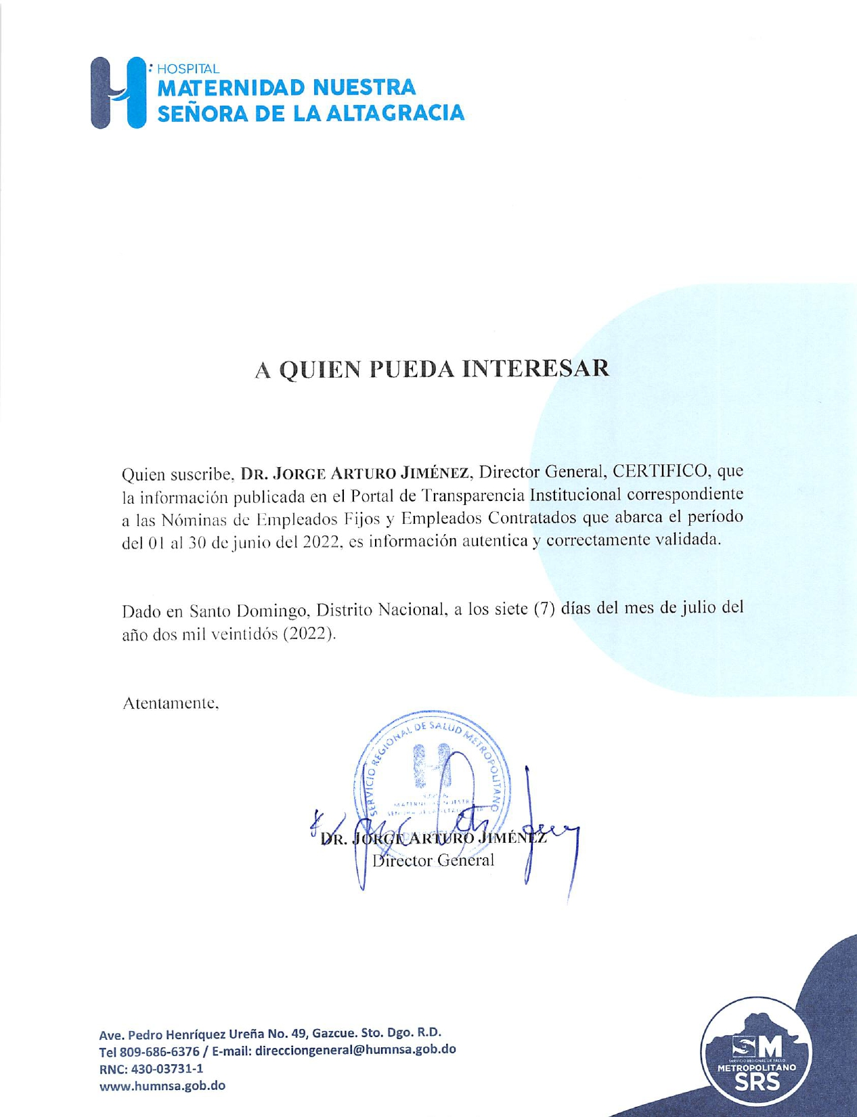
HOSPITAL UNIVERSITARIO MATERNIDAD NUESTRA SEÑORA DE LA ALTAGRACIA
RNC-430-037311
SANTO DOMINGO, D.N.

NÓMINA DE EMPLEADOS CONTRATADOS CORRESPONDIENTES AL MES DE JUNIO DEL 2022

# | NOMBRES | DEPARTAMENTO | GÉNERO | SUELDO | FECHA DE EXPEDICIÓN | FECHA EXPIRACIÓN
1 | ADY JOSELIN FERNÁNDEZ ESPINAL | CONSERJE | F | 10,000.00 | 2022-05-24 | 2022-11-24
2 | ALEJANDRO FELIZ | CONSERJE | M | 8,000.00 | 2021-01-01 | 2021-09-01
3 | ALEXIS FELICIANO CASTILLO ALMONTE | MENSAJERO | M | 10,000.00 | 2021-09-10 | 2022-03-10
4 | ALFIDA SOBEYDA FRANCO TEJEDA | MÉDICO GINECO-OBSTETRA EN EMERGENCIA | F | 20,000.00 | 2022-02-04 | 2022-08-04
5 | ANA CAMILO PLACENCIA | AUXILIAR DE ENFERMERIA | F | 8,000.00 | 2021-01-01 | 2021-09-01
6 | ANDERSON GARCÍA VARGAS | MÉDICO AYUDANTE DE ANESTESIOLOGÍA | M | 20,000.00 | 2021-08-17 | 2022-02-17
7 | ANDREA REYES GARCIA | CONSERJE | F | 10,000.00 | 2021-01-01 | 2021-09-01
8 | ANTONIA GONZALEZ DE JESÚS | CONSERJE NOCTURNA | F | 10,000.00 | 2022-04-13 | 2022-10-13
9 | ANTONIO MORIS CONTRERAS | CAMILLERO | M | 10,000.00 | 2022-01-06 | 2022-07-06
10 | ANTONIO ROSARIO MARTINEZ | CONSERJE | M | 7,300.00 | 2021-01-01 | 2021-09-01
11 | ARIEL PÉREZ FELIZ | SUPERVISOR OXIGENO UCI Y EMERGENCIA | M | 30,000.00 | 2021-04-01 | 2021-10-01
12 | ARNERY RAMIREZ | CONSERJE | F | 11,000.00 | 2021-01-01 | 2021-09-01
13 | AURELIO LUNA RODRIGUEZ | MANTENIMIENTO DE PISO | M | 13,000.00 | 2021-01-01 | 2021-09-01
14 | AWILDA GARCIA POLANCO | CONSERJE | F | 10,000.00 | 2021-01-01 | 2021-09-01
15 | BERENICE CHELI PÉREZ | AUXILIAR DE COCINA | F | 11,000.00 | 2022-02-03 | 2022-08-03
16 | BERTY GREGORIO DE JESUS CORPORAN | MEDICO GINECO-OBSTETRA. | M | 20,000.00 | 2021-05-02 | 2021-08-02
17 | BIENVENIDO BATISTA FELIZ | TÉCNICA DE AIRES ACONDICIONADO | M | 14,300.00 | 2021-08-02 | 2022-02-02
18 | BELGICA DEL ROSARIO | AUXILIAR DE COCINA | F | 10,000.00 | 2022-06-01 | 2022-12-01
19 | CARLIXTO NÚÑEZ HERNÁNDEZ | ENCARGADO DE MANTENIMIENTO DEL AUTOCLAVE | M | 15,000.00 | 2021-07-01 | 2022-01-01
20 | CARLOS GADIEL GARCIA | MÉDICO DE UCI | M | 30,000.00 | 2021-03-18 | 2021-09-18
21 | CARMEN ARELIS DISLA CANDELARIO | COORDINADORA TECNICA FACTURACION | F | 20,000.00 | 2021-01-01 | 2021-09-01
22 | CHARLOTTE ROSSI SÁNCHEZ SENCIÓN | DIGITADORA | F | 14,000.00 | 2022-05-12 | 2022-11-12
23 | CHERMY ESMERLIN NUÑEZ MENDEZ | AUXILIAR DE COCINA | M | 13,000.00 | 2021-01-01 | 2021-09-01
24 | CLAUDIO FAMILIA | SEGURIDAD | M | 8,000.00 | 2021-01-01 | 2021-09-01
25 | CRISTIAN ALBERTO ALCÁNTARA | AUXILIAR DE COCINA | M | 14,000.00 | 2021-05-26 | 2021-11-26
26 | CRISTIAN SAMUEL SANCHEZ | AUXILIAR DE ESTADISTICA | M | 14,000.00 | 2021-01-01 | 2021-09-01
27 | DIOMARYS OGANDO | AYUDANTE DE COSTURA | F | 7,300.00 | 2021-01-01 | 2021-09-01
28 | EDUARDO JOSE REYES DEL ROSARIO | CAMILLERO | M | 10,000.00 | 2021-11-18 | 2022-05-18
29 | ELISA MONTILLA DE LA CRUZ | AUXILIAR DE ENFERMERÍA | F | 10,000.00 | 2021-07-21 | 2022-01-21
30 | EULOGIA FRIAS HERNANDEZ | CONSERJE NOCTURNO | F | 10,000.00 | 2021-01-01 | 2021-09-01
31 | EULOGIA SANTIAGO NÚÑEZ | AUXILIAR DE ENFERMERÍA | F | 10,000.00 | 2021-06-18 | 2021-12-18
32 | FIDIA MIGUELINA BÁEZ FERRERAS | AUXILIAR DE ENFERMERÍA | F | 10,000.00 | 2021-07-21 | 2022-01-21
33 | FRANCISCO JAVIER FULGENCIO RODRIGUEZ | MEDICO INTERNISTA | M | 20,000.00 | 2021-01-01 | 2021-09-01
34 | FREMIO GENAO | AYUDANTE DE MANTENIMIENTO | M | 32,000.00 | 2021-01-01 | 2021-09-01
35 | ISABEL SANTANA MOJICA | AUXILIAR DE ENFERMERÍA | F | 10,000.00 | 2021-07-21 | 2022-01-21
36 | ISMELDA JACQUELINE ROSARIO BELTRE | MEDICO GINECO-OBSTETRA. | F | 20,000.00 | 2021-01-01 | 2021-09-01
37 | JOEL MORENO VALERA | AUXILIAR DE ATENCIÓN AL USUARIO | M | 16,500.00 | 2021-03-05 | 2021-09-05
38 | JOHANNA EMILIA RUÍZ ÁLVAREZ | AUXILIAR DE ENFERMERÍA | F | 10,000.00 | 2021-07-21 | 2022-01-21
39 | JOSE ANTONIO PEREZ | SEGURIDAD | M | 8,000.00 | 2021-01-01 | 2021-09-01
40 | JOSE LUIS MATOS MOSQUETE | MEDICO ANESTESIOLOGO | M | 20,000.00 | 2021-06-02 | 2021-12-02
41 | JOSELIN NORBERTO ESTEPAN FELIZ | CONSERJE | M | 10,000.00 | 2021-03-10 | 2021-09-10
42 | JUAN ALBERTO PAULINO | CONSERJE | M | 8,300.00 | 2021-01-01 | 2021-09-01
43 | KAYRA JACQUELINE MANCEBO RODRÍGUEZ | AUXILIAR DE ENFERMERÍA | F | 10,000.00 | 2021-07-21 | 2022-01-21
44 | LILIANA CRISTAL VENTURA RAMÍREZ | MÉDICO ANESTESIÓLOGA | F | 20,000.00 | 2022-03-01 | 2022-09-01
45 | LOUIS PAUL MEJÍA GIL | SEGURIDAD | M | 6,000.00 | 2021-03-17 | 2021-09-17
46 | PRIGUEIRA MENABEL BAUTISTA LUCIANO | MÉDICO GINECO-OBSTETRA EN EMERGENCIA | F | 20,000.00 | 2022-06-06 | 2022-12-06
47 | LUIS RODRÍGUEZ PEÑA | CONSERJE | M | 10,000.00 | 2021-03-08 | 2021-03-08
48 | MABEL TEJEDA ENCARNACIÓN | AUXILIAR DE ENFERMERÍA | F | 10,000.00 | 2021-07-21 | 2022-01-21
49 | MAGDA GLORIS BELTRÉ OVIEDO | MÉDICO DE EMERGENCIA | F | 20,000.00 | 2021-08-17 | 2022-01-17
50 | MANUEL ALEJANDRO GUERRERO RODRÍGUEZ | DIGITADOR DEPARTAMENTO FACTURACIÓN | M | 16,500.00 | 2021-03-02 | 2021-09-02
51 | MARIA ISABEL EVANGELISTA EVANGELISTA | EVANGELISTA EVANGELISTA | F | 15,000.00 | 2021-01-01 | 2021-09-01
52 | MARÍA ISABEL PÉREZ MOTA | AUXILIAR DE ENFERMERÍA | F | 10,000.00 | 2021-07-21 | 2022-01-21
53 | MARIA TERESA REYES REYES | AUXILIAR ATENCIÓN AL USUARIO | F | 16,500.00 | 2021-01-01 | 2021-09-01
54 | MARIEL SUGEILLY RIVERA PEÑALÓ | MEDICO INTERNISTA | F | 20,000.00 | 2021-01-01 | 2021-09-01
55 | MARIU TAVERAS ROSARIO | AUXILIAR DE FARMACIA | F | 12,000.00 | 2021-01-01 | 2021-09-01
56 | MATILDE MAGALLANES | AUXILIAR DE COCINA | F | 11,000.00 | 2021-01-01 | 2021-09-01
57 | MIGUEL GONZALEZ | AYUDANTE DE MANTENIMINETO | M | 12,000.00 | 2021-01-01 | 2021-09-01
58 | NATHANAEL GALVAN VALLEJO | AUXILIAR ATENCIÓN AL USUARIO | M | 16,500.00 | 2021-01-01 | 2021-09-01
59 | ORBITO NAWEL PLATA CUEVAS | AUXILIAR DE FACTURACIÓN | M | 14,000.00 | 2022-05-10 | 2022-11-10
60 | PAOLA MIRENI GUZMÁN BRITO | AUXILIAR DE ENFERMERÍA | F | 10,000.00 | 2021-07-21 | 2022-01-21
61 | PEDRO ANTONIO CRUZ | AYUDANTE DE COCINA | M | 9,000.00 | 2021-01-01 | 2021-09-01
62 | RAMONA CARIDAD MERCADO DE LA CRUZ | AUXILIAR DE COCINA | F | 10,000.00 | 2021-01-01 | 2021-09-01
63 | RAMONA ELENA TOLENTINO | AUX. DE ESTADISTICA | F | 11,000.00 | 2021-01-01 | 2021-09-01
64 | REIDIN TRINIDAD ENCARNACIÓN | CAMILLERO | M | 10,000.00 | 2021-03-10 | 2021-09-10
65 | REYNA MASSIEL BAUTISTA SÁNCHEZ | MÉDICO CARDIOLOGA | F | 40,000.00 | 2021-07-12 | 2022-01-12
66 | ROBERTO ANTONIO CUEVAS OLIVERO | MÉDICO DE EMERGENCIA | M | 20,000.00 | 2021-07-09 | 2022-01-09
67 | ROBERTO MANUEL GUTIERREZ | SUPERVISOR GENERAL FINES DE SEMANA | M | 29,500.00 | 2021-03-01 | 2021-09-01
68 | RODOLFO ANTONIO MADERA | AUXILIAR DE MANTENIMIENTO | M | 14,000.00 | 2022-05-03 | 2022-11-03
69 | RONNY FAUSTINO ESPINO CEDANO | MÉDICO DE EMERGENCIA | M | 20,000.00 | 2021-08-17 | 2022-02-17
70 | ROSA FERRERAS SANTANA | AUXILIAR DE COCINA | F | 10,000.00 | 2021-04-23 | 2021-10-23
71 | ROSANNA ALTAGRACIA DIAZ | CONSERJE NOCTURNA | F | 10,000.00 | 2021-01-01 | 2021-09-01
72 | ROSARIO CAMPUSANO DE LOS SANTOS | AYUDANTE DE ELECTROMEDICINA | M | 11,300.00 | 2021-01-01 | 2021-09-01
73 | SAYMI SÁNCHEZ MIÉSES | AUXILIAR DE ATENCIÓN AL USUARIO | F | 10,000.00 | 2021-06-30 | 2021-12-30
74 | SUGEIDY DÍAZ MERCEDES | CONSERJE | F | 10,000.00 | 2021-07-30 | 2022-01-30
75 | WILSON MATEO EUGENIO | TECNICO AIRES ACONDICIONADO | M | 14,300.00 | 2021-02-02 | 2021-08-02
76 | YAFREICY GOMEZ | ATENCIÓN AL USUARIO | F | 13,000.00 | 2021-01-01 | 2021-09-01
77 | YELENNY WALKIDIA | ALCANTARA PEREZ | F | 8,000.00 | 2021-01-01 | 2021-09-01
78 | YOLANDA LEOCADIA LAURENCIO BERROA | TECNICO DE RAYOS X | F | 15,000.00 | 2021-01-01 | 2021-09-01

